Originel Sprites
HERO

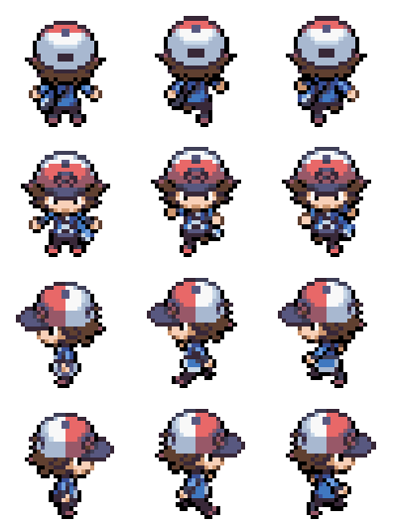

POKEDEX GAUCHE

POKEDEX DROITE

